Sheet1
No. | 4.1-1
Title | T90とT76の温度目盛りの差
Xlabel | T90 [K]
Ylabel | T90-T76 [mK]
 | T90-T76
2.714 | -0.024
2.864 | -0.036
T90とT76の温度目盛りの差
3.015 | -0.036
3.166 | -0.036
3.317 | -0.036
3.467 | -0.036
3.618 | -0.036
3.769 | -0.036
3.920 | -0.047
4.070 | -0.047
4.221 | -0.047
4.372 | -0.047
4.523 | -0.047
4.673 | -0.059
4.824 | -0.059
4.975 | -0.059
5.126 | -0.071
5.276 | -0.071
5.427 | -0.083
5.578 | -0.095
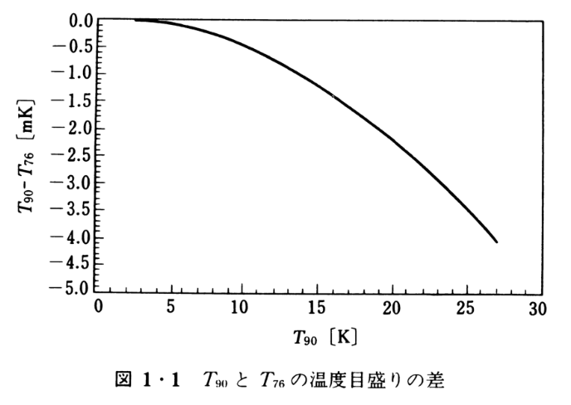
5.729 | -0.095
5.879 | -0.107
6.030 | -0.118
6.181 | -0.130
6.332 | -0.142
6.482 | -0.142
6.633 | -0.154
6.784 | -0.166
6.935 | -0.178
7.085 | -0.190
7.236 | -0.201
7.387 | -0.213
7.538 | -0.225
7.688 | -0.237
7.839 | -0.249
7.990 | -0.261
8.141 | -0.273
8.291 | -0.284
8.442 | -0.308
8.593 | -0.320
8.744 | -0.332
8.894 | -0.344
9.045 | -0.355
9.196 | -0.379
9.347 | -0.391
9.497 | -0.415
9.648 | -0.427
9.799 | -0.450
9.950 | -0.462
10.101 | -0.486
10.251 | -0.498
10.402 | -0.521
10.553 | -0.533
10.704 | -0.557
10.854 | -0.581
11.005 | -0.604
11.156 | -0.616
11.307 | -0.640
11.457 | -0.664
11.608 | -0.687
11.759 | -0.699
11.910 | -0.723
12.060 | -0.746
12.211 | -0.770
12.362 | -0.794
12.513 | -0.818
12.663 | -0.829
12.814 | -0.865
12.965 | -0.889
13.116 | -0.900
13.266 | -0.936
13.417 | -0.948
13.568 | -0.983
13.719 | -0.995
13.869 | -1.031
14.020 | -1.055
14.171 | -1.078
14.322 | -1.102
14.472 | -1.126
14.623 | -1.149
14.774 | -1.185
14.925 | -1.197
15.075 | -1.232
15.226 | -1.256
15.377 | -1.291
15.528 | -1.315
15.678 | -1.339
15.829 | -1.363
15.980 | -1.398
16.131 | -1.422
16.281 | -1.457
16.432 | -1.481
16.583 | -1.517
16.734 | -1.552
16.884 | -1.576
17.035 | -1.600
17.186 | -1.635
17.337 | -1.659
17.487 | -1.694
17.638 | -1.718
17.789 | -1.754
17.940 | -1.789
18.090 | -1.813
18.241 | -1.848
18.392 | -1.872
18.543 | -1.908
18.693 | -1.931
18.844 | -1.967
18.995 | -2.002
19.146 | -2.038
19.296 | -2.062
19.447 | -2.097
19.598 | -2.133
19.749 | -2.156
19.899 | -2.192
20.050 | -2.227
20.201 | -2.263
20.352 | -2.299
20.503 | -2.334
20.653 | -2.370
20.804 | -2.405
20.955 | -2.441
21.106 | -2.476
21.256 | -2.512
21.407 | -2.547
21.558 | -2.571
21.709 | -2.618
21.859 | -2.654
22.010 | -2.701
22.161 | -2.725
22.312 | -2.773
22.462 | -2.808
22.613 | -2.844
22.764 | -2.879
22.915 | -2.927
23.065 | -2.962
23.216 | -3.009
23.367 | -3.033
23.518 | -3.081
23.668 | -3.116
23.819 | -3.164
23.970 | -3.199
24.121 | -3.246
24.271 | -3.282
24.422 | -3.329
24.573 | -3.365
24.724 | -3.412
24.874 | -3.448
25.025 | -3.507
25.176 | -3.543
25.327 | -3.578
25.477 | -3.626
25.628 | -3.673
25.779 | -3.709
25.930 | -3.756
26.080 | -3.803
26.231 | -3.839
26.382 | -3.898
26.533 | -3.934
26.683 | -3.993
26.834 | -4.040
26.985 | -4.076

